Sheet1
DADOS LINEARES |  | DADOS DO PERFIL
trechos= | 1
 |  |  |  |  | NBR 8800
L1= | 5.9
 |  |  | bf= | 0.133 |  | tw= | 0.00584
 |  |  | tf= | 0.00782 |  | ry= | 0
q1= | 9.5276 |  | h= | 0.18736 |  | Wx= | 0.0002268
 |  |  | d= | 0.203 |  | Ix= | 0.00002302
 |  |  | d'= | 0.18736 |  | Área= | 0.0031741

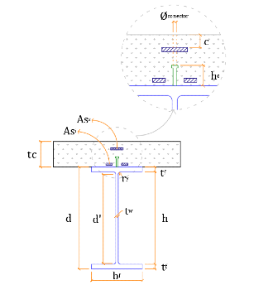
 |  |  |  |  |  | DADOS GERAIS
 |  |  |  |  |  | Interação= | Complete
 |  |  |  |  |  | Lb máx= | 1
 |  |  |  |  |  | tc= | 0.07
 |  |  |  |  |  | Nº barras= | 5
 |  |  |  |  |  | Ø barras= | 0.006
 |  |  |  |  |  | c= | 0.025
 |  |  |  |  |  | fucs= | 415000
 |  |  |  |  |  | Ø conector= | 0.0126
 |  |  |  |  |  | y conector= | 1

 |  |  |  |  |  | MATERIAIS
 |  |  |  |  |  | fck= | 31000
 |  |  |  |  |  | yc= | 1
 |  |  |  |  |  | E aço= | 200000000
 |  |  |  |  |  | fy= | 265000
 |  |  |  |  |  | ya= | 1
 |  |  |  |  |  | E armadura= | 200000000
 |  |  |  |  |  | fs= | 250000
 |  |  |  |  |  | ys= | 1

